Info
Stickstoffbelastungen durch Ammoniak-Emissionen von Ställen
Tool zur Abschätzung und Beurteilung der von einzelnen Ställen verursachten Stickstoffbelastungen in naturnahen Ökosystemen

Meteotest, 06.03.2017, Beat Rihm und Simon Albrecht-Widler
Im Auftrag des Bundesamtes für Umwelt BAFU, Abt. Luftreinhaltung und Chemikalien.

Das Wichtigste in Kürze

Detaillierte Informationen, Literaturhinweise usw. entnehmen Sie bitte dem begleitendenden Dokument:
Abschätzung_N-Belastung_durch_Ställe.pdf

Das Hilfsmittel ist kein Ersatz für eine Immissionsprognose gemäss Artikel 28 der LRV

Orange markierte Felder = Eingabefelder

Schritt 1: Tabellenblatt "Emission"
Für die Berechnung der NH3-Emissionen pro Anlage gibt es zwei Optionen:
Option 1: Emissionen werden in Agrammon (http://www.agrammon.ch/) gerechnet. Der resultierende Emissionswert für die Stall/Laufhof- und Hofdüngerlager-Emissionen wird im Tabellenblatt "Emission" eingegeben.
Option 2: Die Tierzahlen der Anlage werden im Tabellenblatt "Emission" eingegeben. Die NH3-Emission wird dort auf vereinfachte Weise mit für die Schweiz typischen Emissionsfaktoren berechnet.

Auf Basis der Emission werden automatisch Immissionen und Überschreitungen von Critical Levels und Critical Loads in den Blättern "Immission" berechnet.

Schritt 2: Tabellenblätter "Immission"
Bei Bedarf: Ändern der Eigenschaften des betroffenen Ökosystems (Name, ökosystemspezifische Depositionsgeschwindigkeit (Vdep) für Ammoniak,
Critical Level für Ammoniak, Critical Load für Stickstoff).
Immissionen (NH3-Konzentrationen und N-Depositionen) und Überschreitungen der Critical Levels und Critical Loads werden automatisch für Abstände zwischen 50 und 1000 m berechnet.
Weitere Immissions-Blätter können durch Kopieren nach Bedarf erstellt werden.

Weitere Informationen

Tabellenblatt "Interne Konstanten"
Konstanten inkl. der Ausbreitungsprofile (siehe unten) zur Berechnung der Immissionen (NH3-Konzentration, N-Deposition).

Abnahme der NH3-Konzentration mit zunehmender Distanz von der Emissionsquelle
Die Immissionen werden für drei verschiedene Ausbreitungsprofile berechnet.
Profil 1: konzentrisch (Abbildung links)
Profil 2: längs zur Hauptwindrichung im Mittelland (Abbildung rechts)
Profil 3: quer zur Hauptwindrichtung im Mittelland (Abbildung rechts)
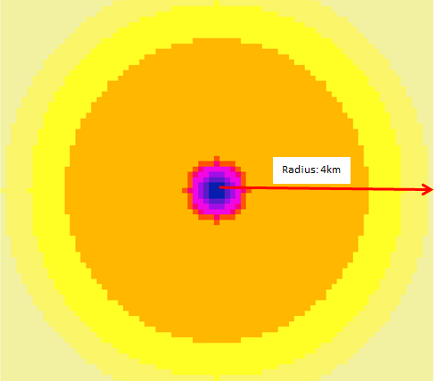
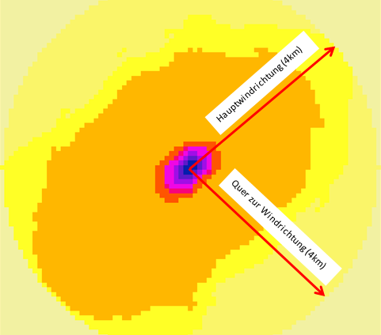

Abnahme der NH3-Konzentration mit zunehmender Distanz von der Emissionsquelle für die drei Ausbreitungsprofile und für eine Emission von jeweils 1 kg NH3
 | NH3-Profil 1: mittel | NH3-Profil 2: längs | NH3-Profil 3: quer
50 | 0.004970 | 0.007703 | 0.003728
60 | 0.003960 | 0.006138 | 0.002970
70 | 0.003230 | 0.005007 | 0.002422
80 | 0.002680 | 0.004154 | 0.002010
90 | 0.002250 | 0.003487 | 0.001687
100 | 0.001920 | 0.002985 | 0.001442
120 | 0.001440 | 0.002102 | 0.000989
140 | 0.001120 | 0.001563 | 0.000719
160 | 0.000889 | 0.001209 | 0.000546
180 | 0.000725 | 0.000964 | 0.000428
200 | 0.000603 | 0.000787 | 0.000344
250 | 0.000403 | 0.000513 | 0.000217
300 | 0.000288 | 0.000361 | 0.000149
400 | 0.000167 | 0.000208 | 0.000082
600 | 0.000077 | 0.000095 | 0.000035
800 | 0.000043 | 0.000055 | 0.000020
1000 | 0.000028 | 0.000036 | 0.000012

Literatur
Asman, W. A. H. and Van Jaarsveld, H. A., 1990: A Variable-resolution Statistical Transport Model Applied for Ammonia and Ammonium, National Institute of Public Health and Environmental Protection (RIVM), Bilthoven, The Netherlands.

Kupper T., 2017: Berechnung NH3 Emissionen für Meteotest 20170301.xls. Datenlieferung per Mail vom 01. März 2017. Berner Fachhochschule. Hochschule für Agrar-, Forst- und Lebensmittelwissenschaften. Zollikofen.

Rihm B., Urech M., Peter K., 2009: Mapping Ammonia Emissions and Concentrations for Switzerland – Effects on Lichen Vegetation. In: Sutton M., Reis S., Baker S. (Eds.): Atmospheric Ammonia – Detecting emission changes and environmental impacts. Results of an Expert Workshop under the Convention on Long-range Transboundary Air Pollution. Springer, ISBN: 978-1-4020-9120-9. p. 87-92.

Gewährleistung
Meteotest gewährleistet ihren Kunden eine sorgfältige und fachgerechte Auftragsbearbeitung. Jegliche Haftung, insbesondere auch für Folgeschäden, wird im Rahmen des gesetzlich Zulässigen wegbedungen.

